상품제안서
플씨드 스포츠 헤어밴드 | 상품코드: F24540

 |  |  |  |  |  |  | 02-412-0044 | www.easy1.co.kr
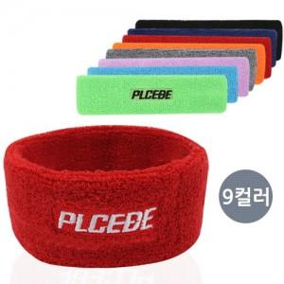

【상세/제작정보】 | 수량 2000개부터 기존 플씨드 로고 제거 가능합니다. 문의 부탁드립니다.

【인쇄/포장옵션】 | 실크, 자수 / OPP(비닐)

【공급단가】 | 수량 | 300~ | 500~ | 1,000~ | 3,000~ | 5,000~
*VAT별도 | 단가 | 2,020원 | 1,950원 | 1,870원 | 1,800원 | 1,750원

【상품 URL】 | https://dev.easy1.co.kr:443/src/goods_detail.php?gdno=24540

